상품제안서
해피 친환경 리유저블 냉온 텀블러 에코컵 400ml | 상품코드: F17745

 |  |  |  |  |  |  | 02-412-0044 | www.easy1.co.kr
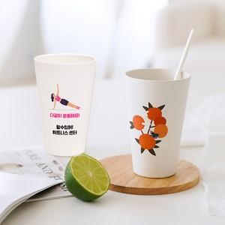

【상세/제작정보】 | ★풀컬러인쇄 사이즈 5*5cm(사이즈 커질시 추가비용 발생됩니다) ★풀컬러인쇄 희망시 별도 문의 바랍니다.

【인쇄/포장옵션】 | 실크, 레이저, 풀칼라 / 포장지포장

【공급단가】 | 수량 | 150~ | 300~ | 500~ | 1,000~ | 3,000~
*VAT별도 | 단가 | 2,660원 | 2,560원 | 2,470원 | 2,370원 | 2,280원

【상품 URL】 | http://www.easy1.co.kr/src/goods_detail.php?gdno=17745

